表紙


OPEN21 Workflow

PostgreSQL アップデートガイド

1 旧バージョンサービスの停止、バックアップ
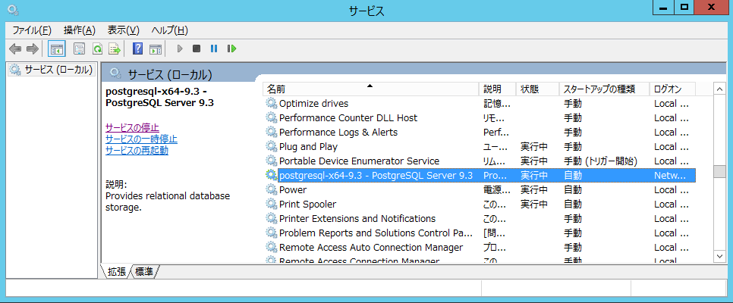
1 旧バージョンサービスの停止、バックアップ |  |  | r

(1)WFサービスの停止
 | ・C:\eteam\work\stop.bat を管理者権限で実行し、WFサービスを停止してください。

(2)旧バージョンDBのバックアップ
 | ・C:\eteam\bat\bin\backup.bat を管理者権限で実行し、データベースのバックアップを実行してください。
 |  | 処理実行後、「C:\eteam\dbbackup\yyyymmddhhmmss_eteamDb.dump」
 |  | のファイルが正常に作成されていることを確認してください。
 |  | （ファイル名のyyyymmddhhmmssはタイムスタンプ）
 |  | 該当ファイルは自動実行タスク等で削除されることを防ぐため、別フォルダに退避して保管してください。

(3)旧バージョンDBのサービス停止
 | ・[コントロールパネル]-[管理ツール]-[サービス]の画面を開き、
 | 「postgresql-x64-9.3 - PostgreSQL Server 9.3」のサービスを停止します。

2 新バージョンDBインストール
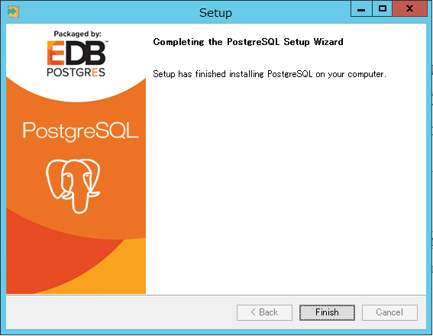
2 新バージョンDBインストール |  |  |  |  | r

(1)新バージョンDBインストール
 | インストールフォルダ内の「postgresql-11.4-3-windows-x64.exe」を実行し、以下のようにインストールを実行してください。

 |  | Nextボタンを押します。
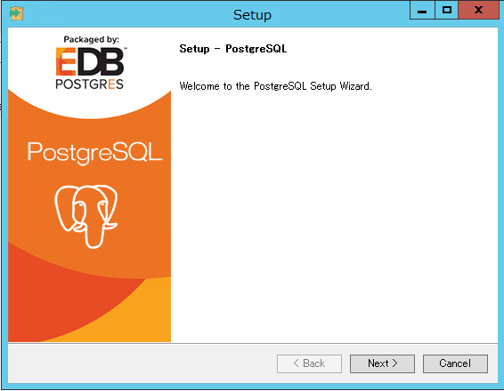

 |  | インストール場所はデフォルトのまま、Nextボタンを押します。
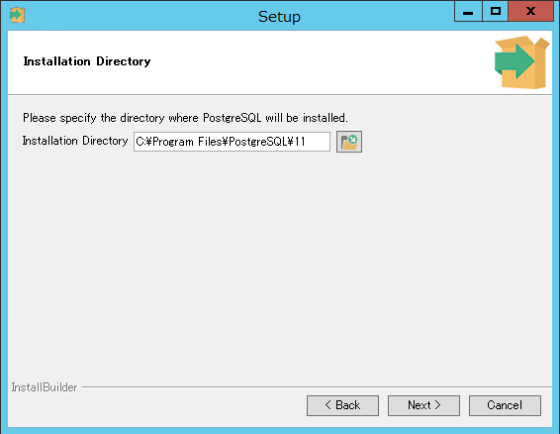

 |  | インストールするツールで「Stack Builder」のチェックを外し、Nextボタンを押します。
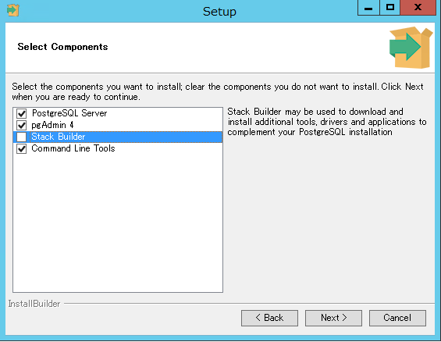

 |  | データ場所はデフォルトのままNextボタンを押します。
 |  |  | ※バックアップのポリシーやパフォーマンスの考慮でデータ領域のディスクを分けたい場合、
 |  |  |  | Data Directoryのフォルダを変更してください。
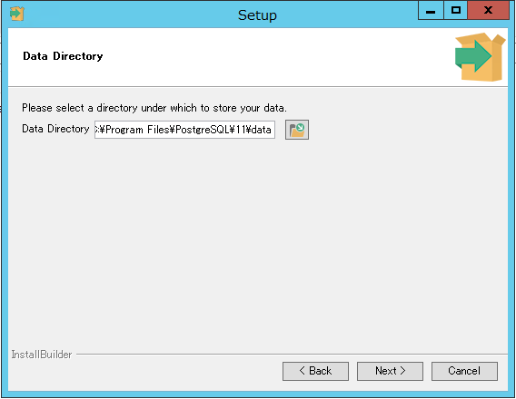

 |  | パスワードを入力して、Nextボタンを押します。
 |  |  | ※データベースの管理者権限パスワードになります。大切に保管してください。
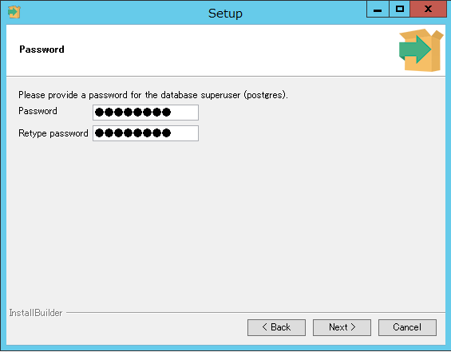

 |  | ポート番号を「5433」にして、Nextボタンを押します。
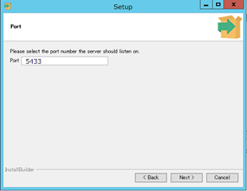

 |  | Localeは「Japanese, Japan」を選択して、Nextボタンを押します。
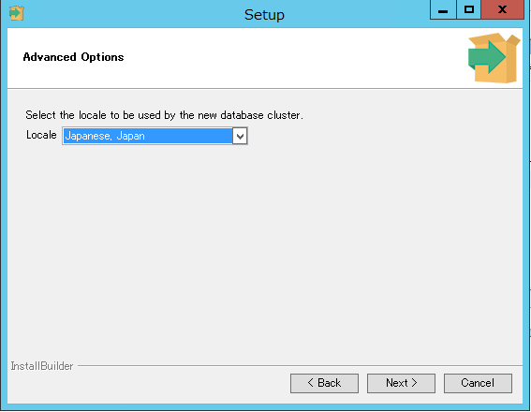

 |  | インストール準備情報を確認し、それぞれNextボタンを押します。
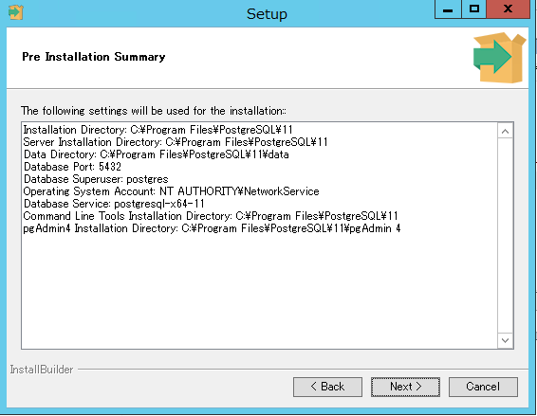
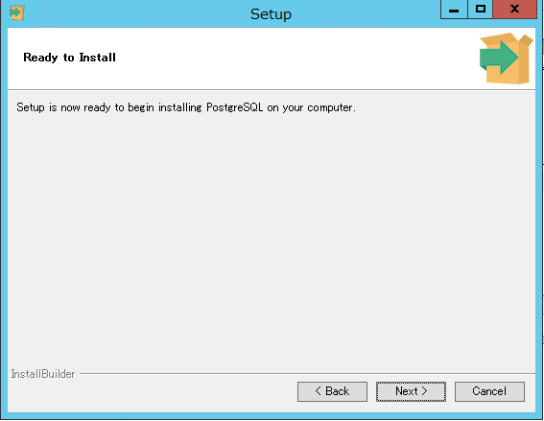

 |  | インストール完了を確認し、Finishボタンを押します。

4 旧バージョンDBのアンインストール
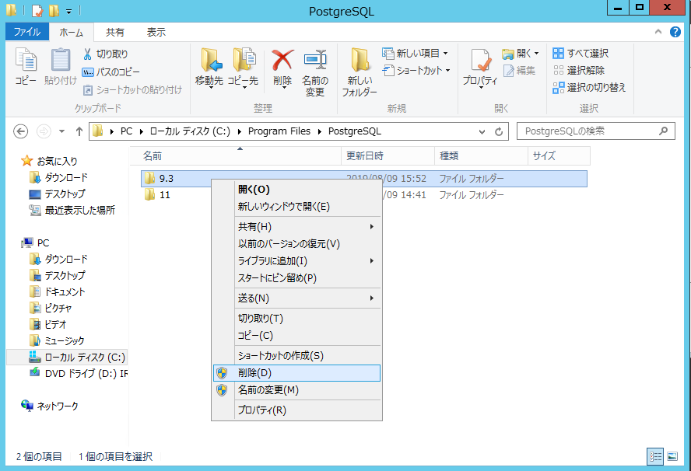
4 旧バージョンDBのアンインストール |  |  | r

 | ※本手順は、必ず以下事項が確認できた後で実施してください。
 |  | ・旧バージョンDBバックアップデータはc:\eteam\dbbackupフォルダから別フォルダへ退避済みであること
 |  | ・DBのアップデート後、WFシステムで各データが正常に参照できていること

(1)PostgreSQL9.3 のアンインストール ※環境により左記以外のヴァージョンであっても同様
 | ・コントロールパネル [プログラムと機能] を起動してください。
 | ・「PostgreSQL 9.3」を選択し、「アンインストールと変更」を実行してください。
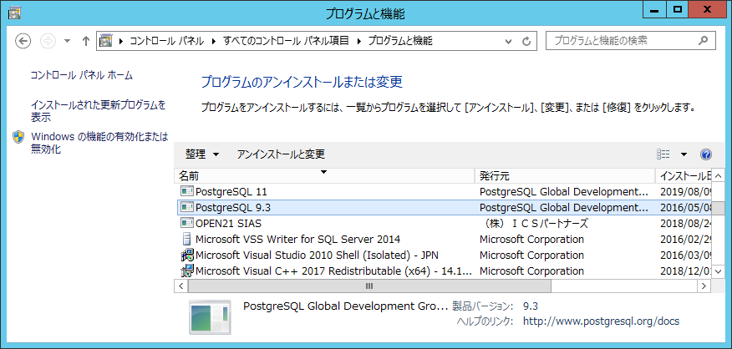

 | ・「Yes」を押下してください。

 | ・データフォルダが削除されていない旨の警告が表示されますが、
 |  | 「OK」を2回押下してアンインストーラを終了させます。
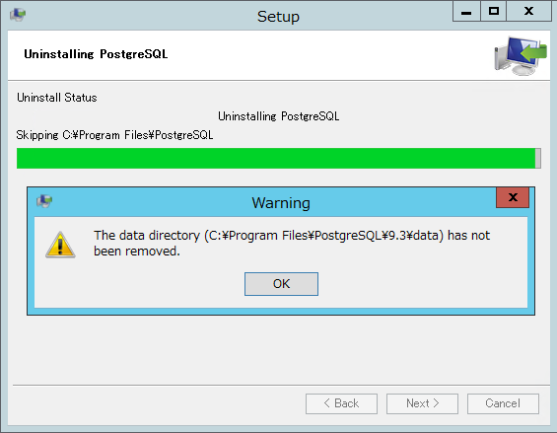

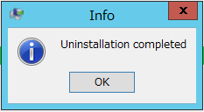

 | ・データフォルダ削除のため、「C:\Program Files\PostgreSQL\9.3」をフォルダごと削除してください。

